2. Màn hình
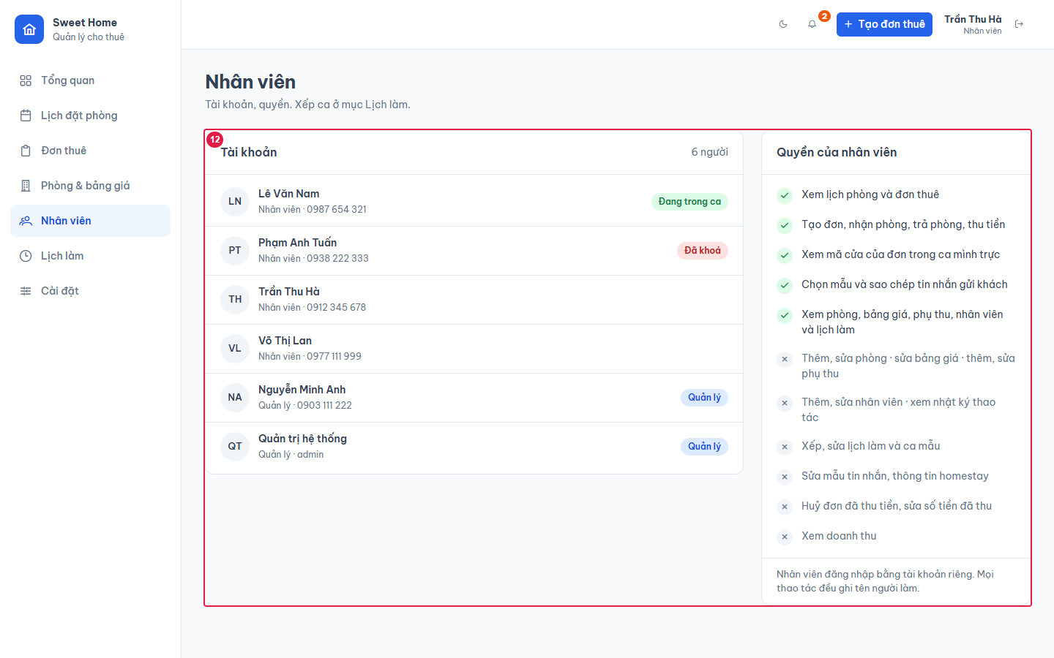
Ảnh 1. Màn Nhân viên (Quản lý), nhật ký lọc người = Hệ thống
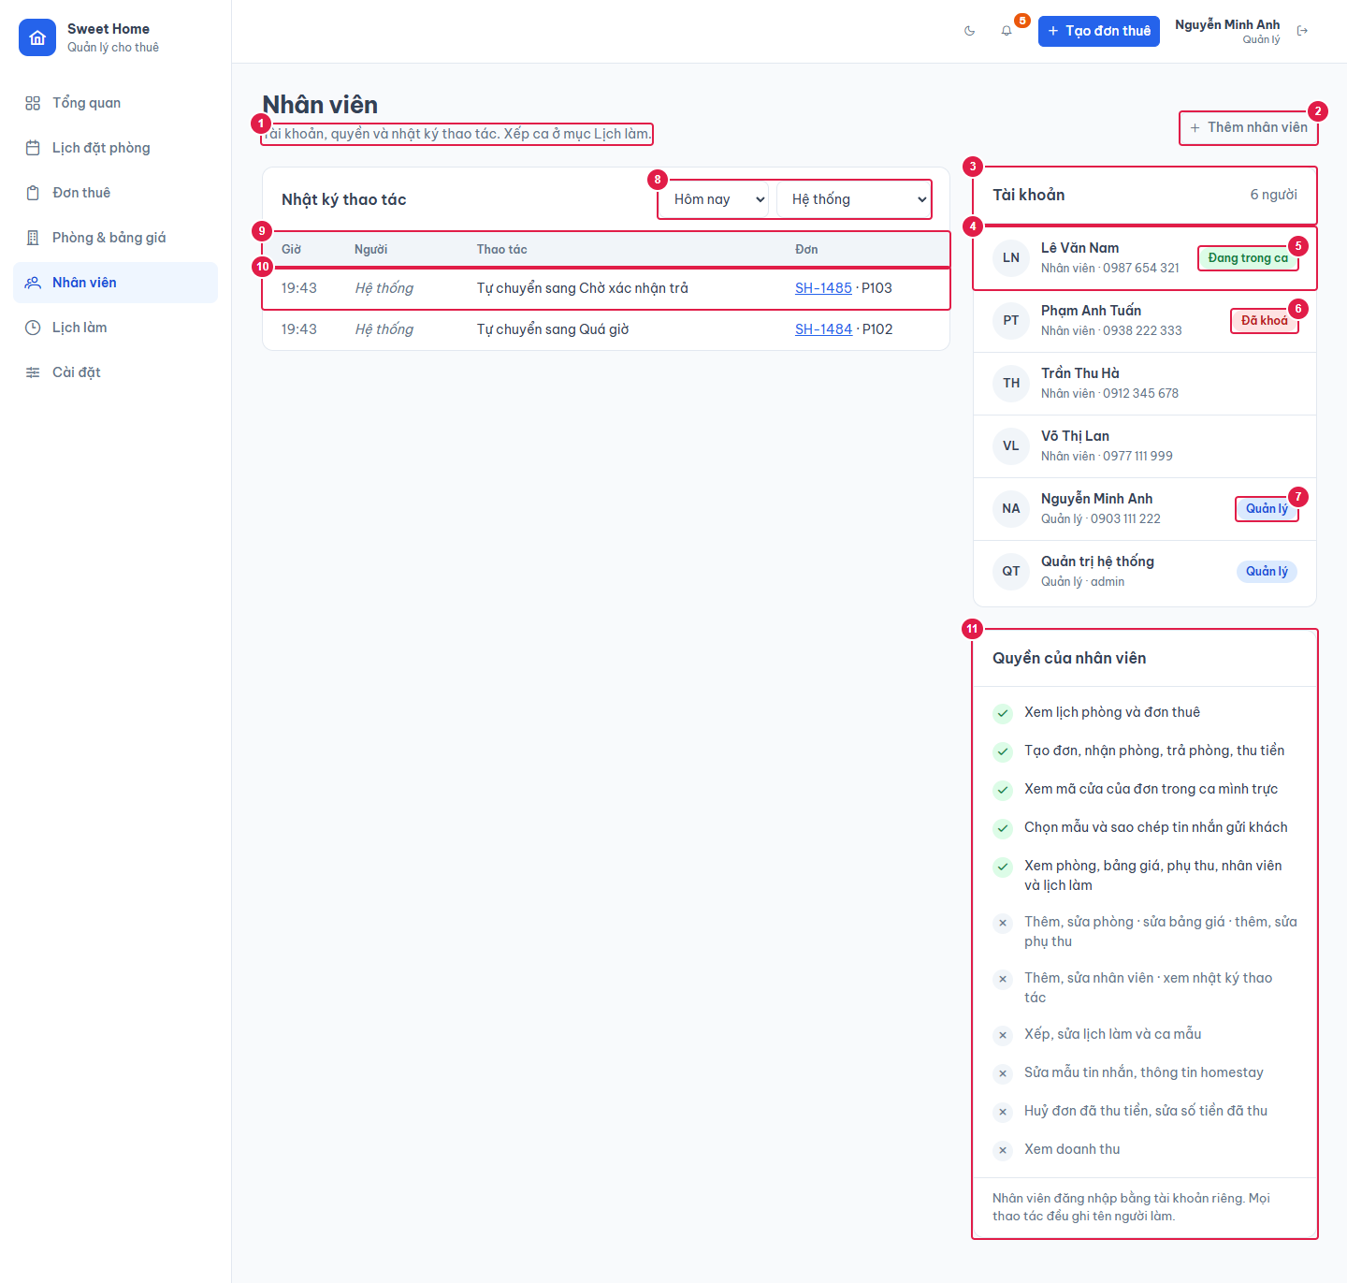

Ảnh 2. Màn Nhân viên (Nhân viên): không có nhật ký

